申請フォーム
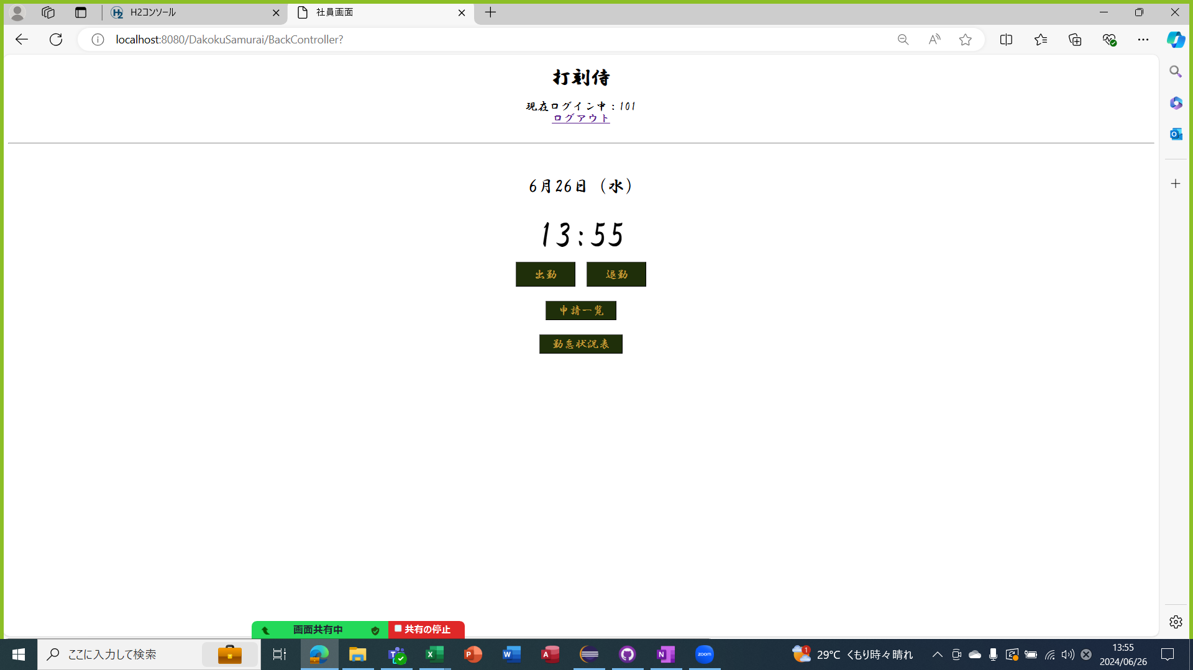
単体テストエビデンス A600 勤怠詳細
セッションに利用者情報を持たない場合 URLを直打ちしてアクセスするとログイン画面に戻る
ケース1～3
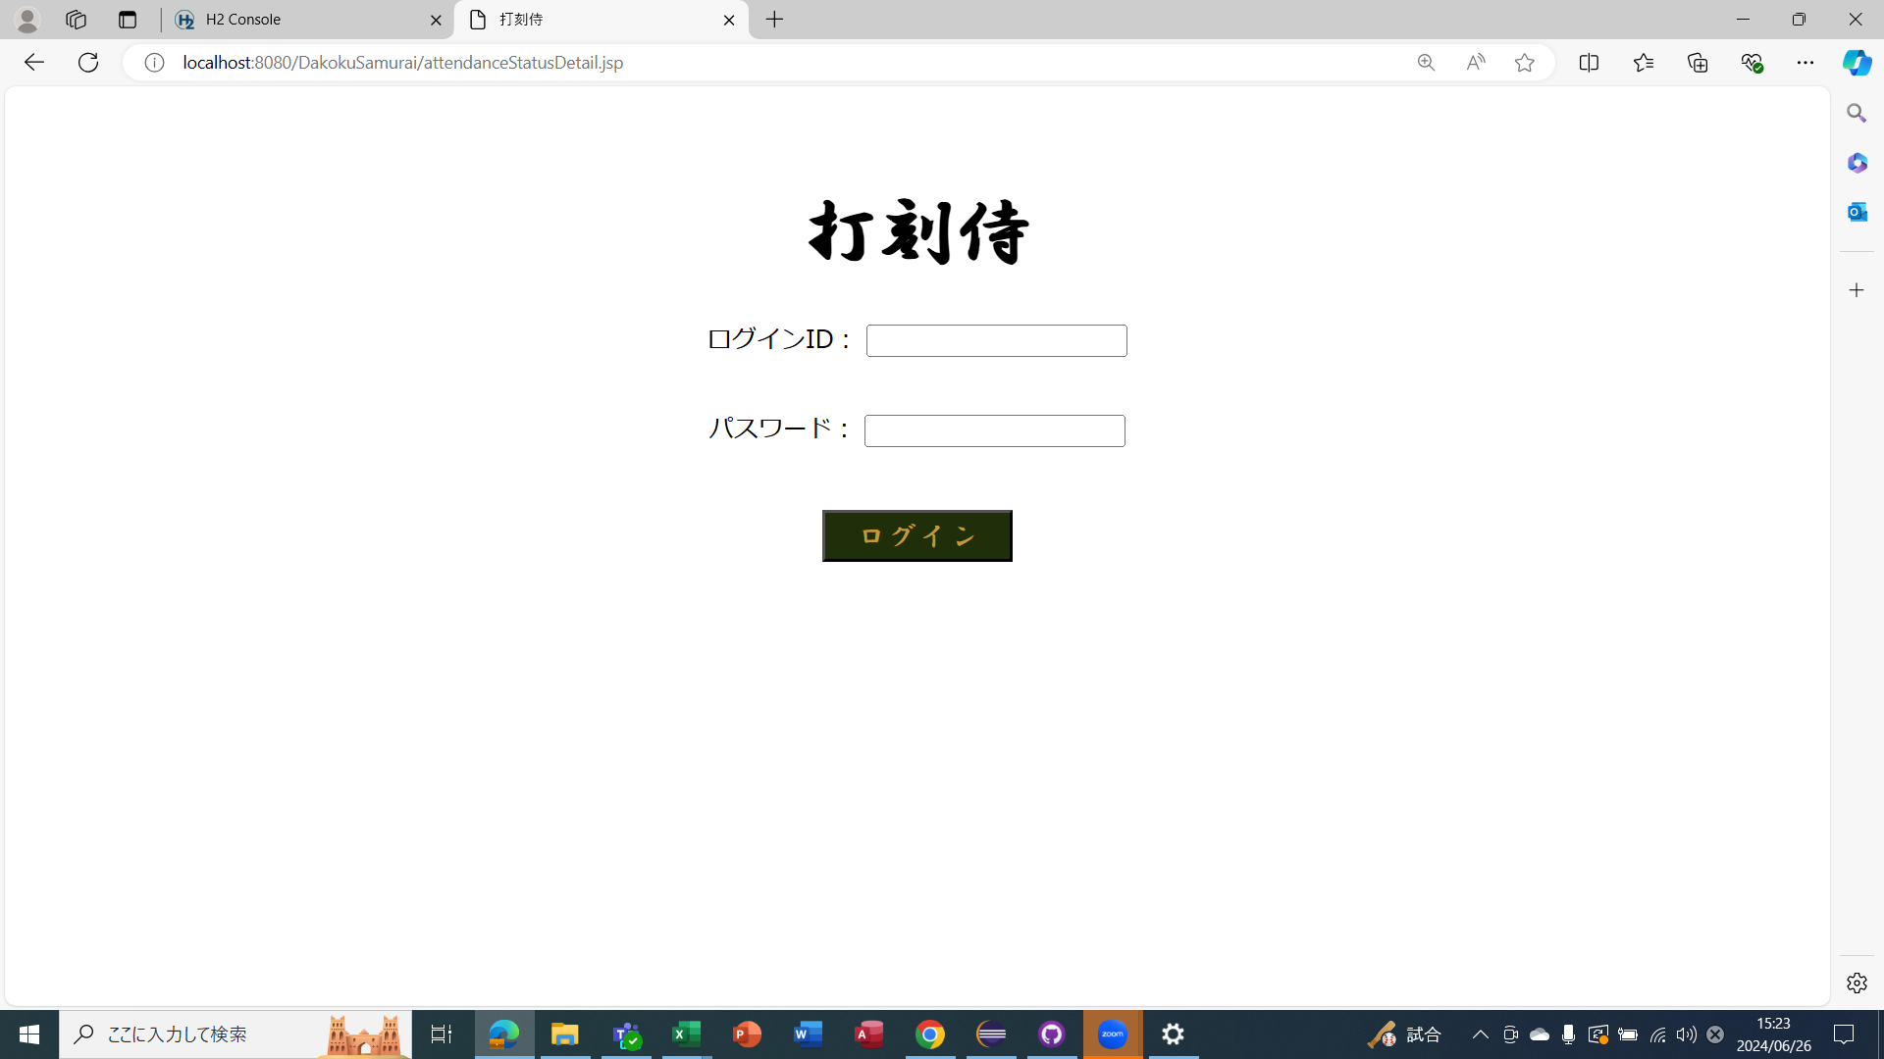

ダミーのsessionUsersBeanを作成
リクエストの年月日が取得できない場合 |  | 今日の打刻データを表示
ケース4～28
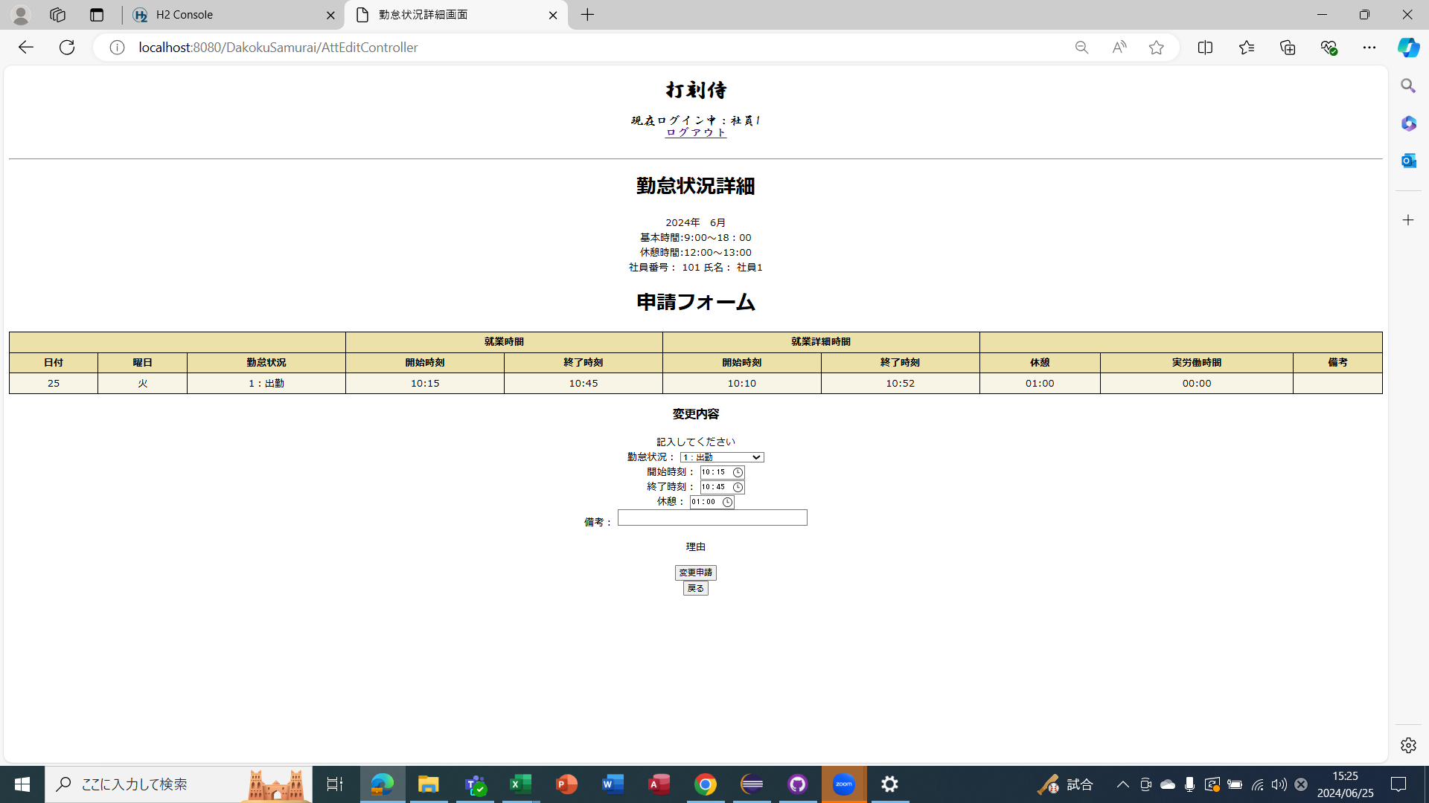

ケース30～57
リクエストの年月日を取得した場合 |  | 打刻修正ありで承認されたとき

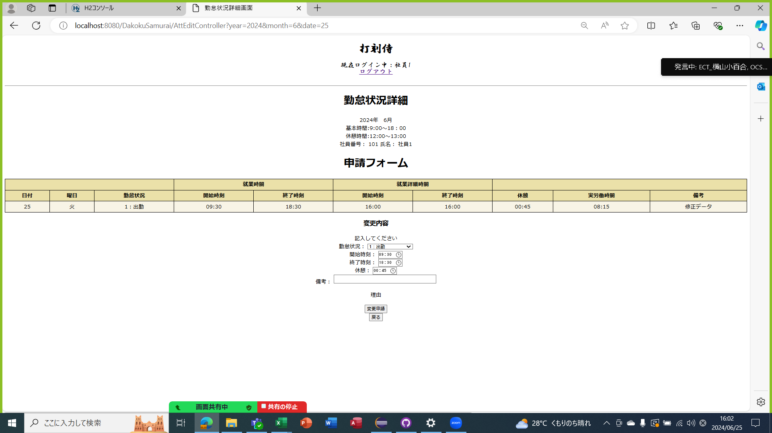

ケース58
リクエストの年月日を取得した場合 |  | 打刻修正ありで差し戻しされたとき |  | 差し戻し理由を表示

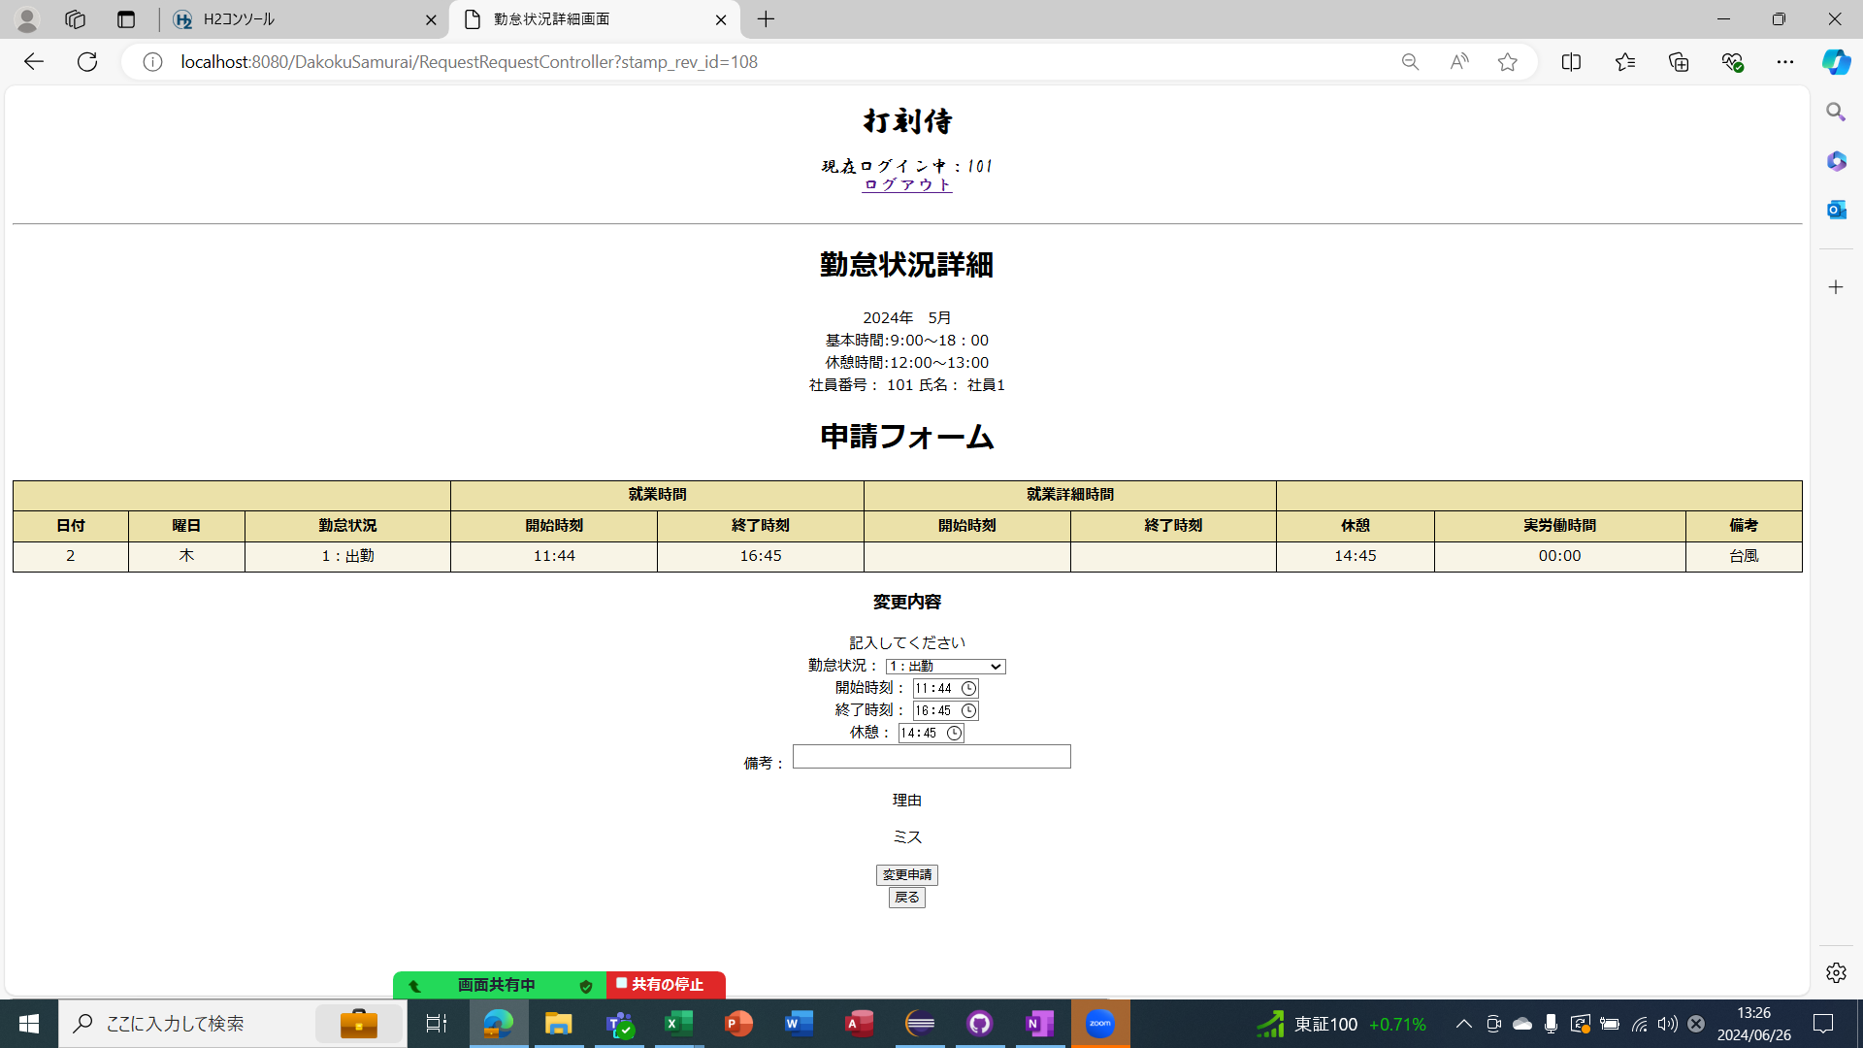

ケース61～83
リクエストを取得した場合 | 打刻修正なし


ケース84～104
リクエストを取得した場合 | 打刻なしだと日付、曜日、勤怠状況のみ表示

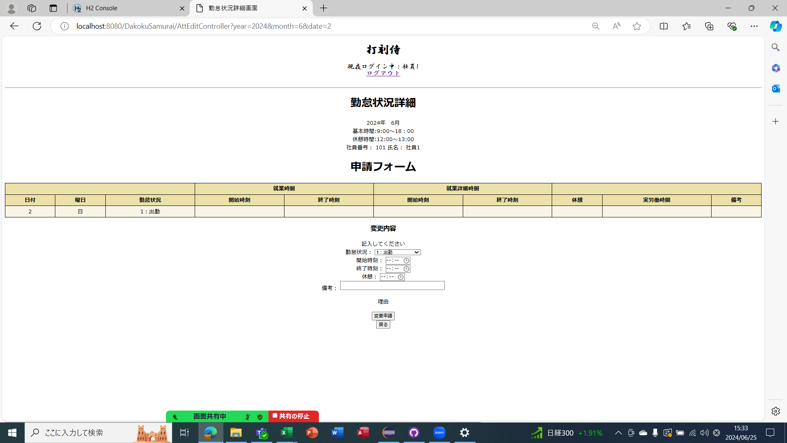

ケース84～108
変更申請ボタンを押したときのDBの追加処理 |  |  | 打刻がない場合
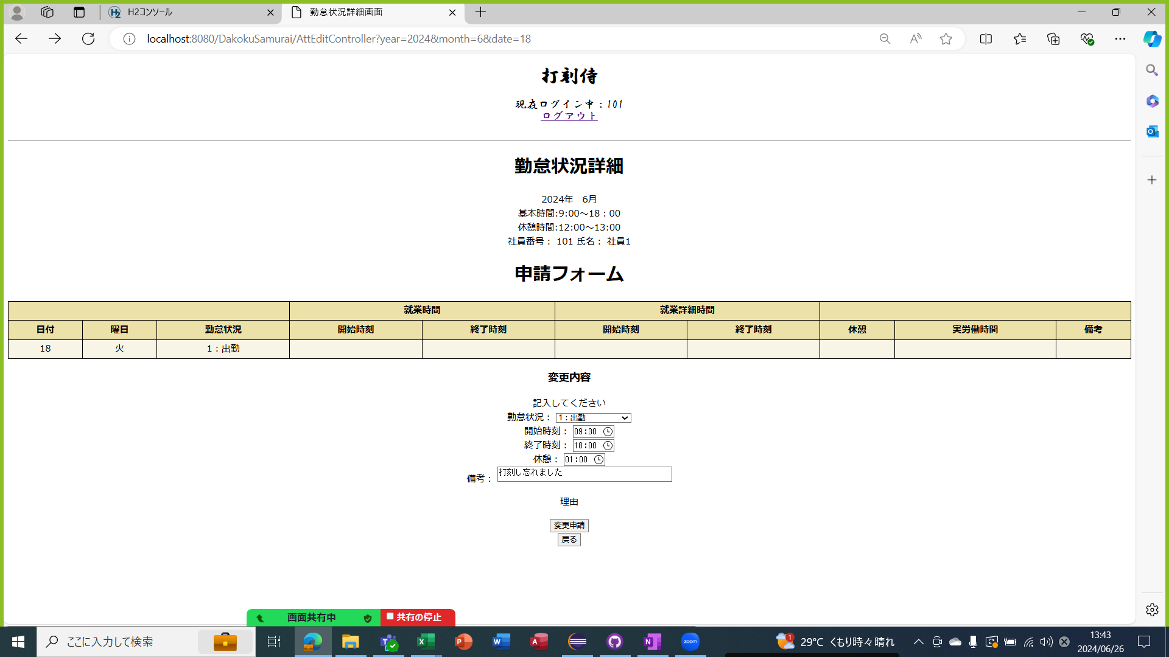

ケース109～136
変更申請ボタンを押したときのDBの追加処理 |  |  | 打刻テーブル

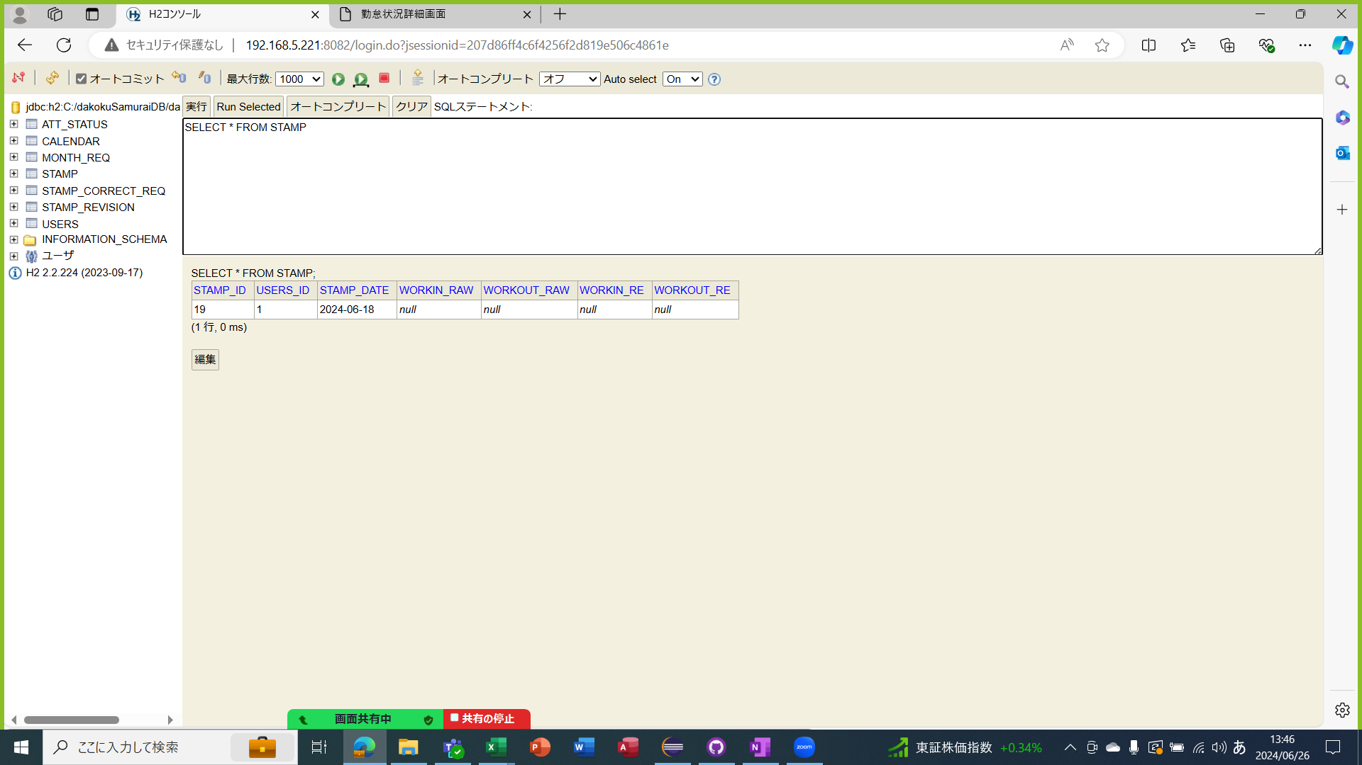

変更申請ボタンを押したときのDBの追加処理 |  |  | 打刻修正テーブル

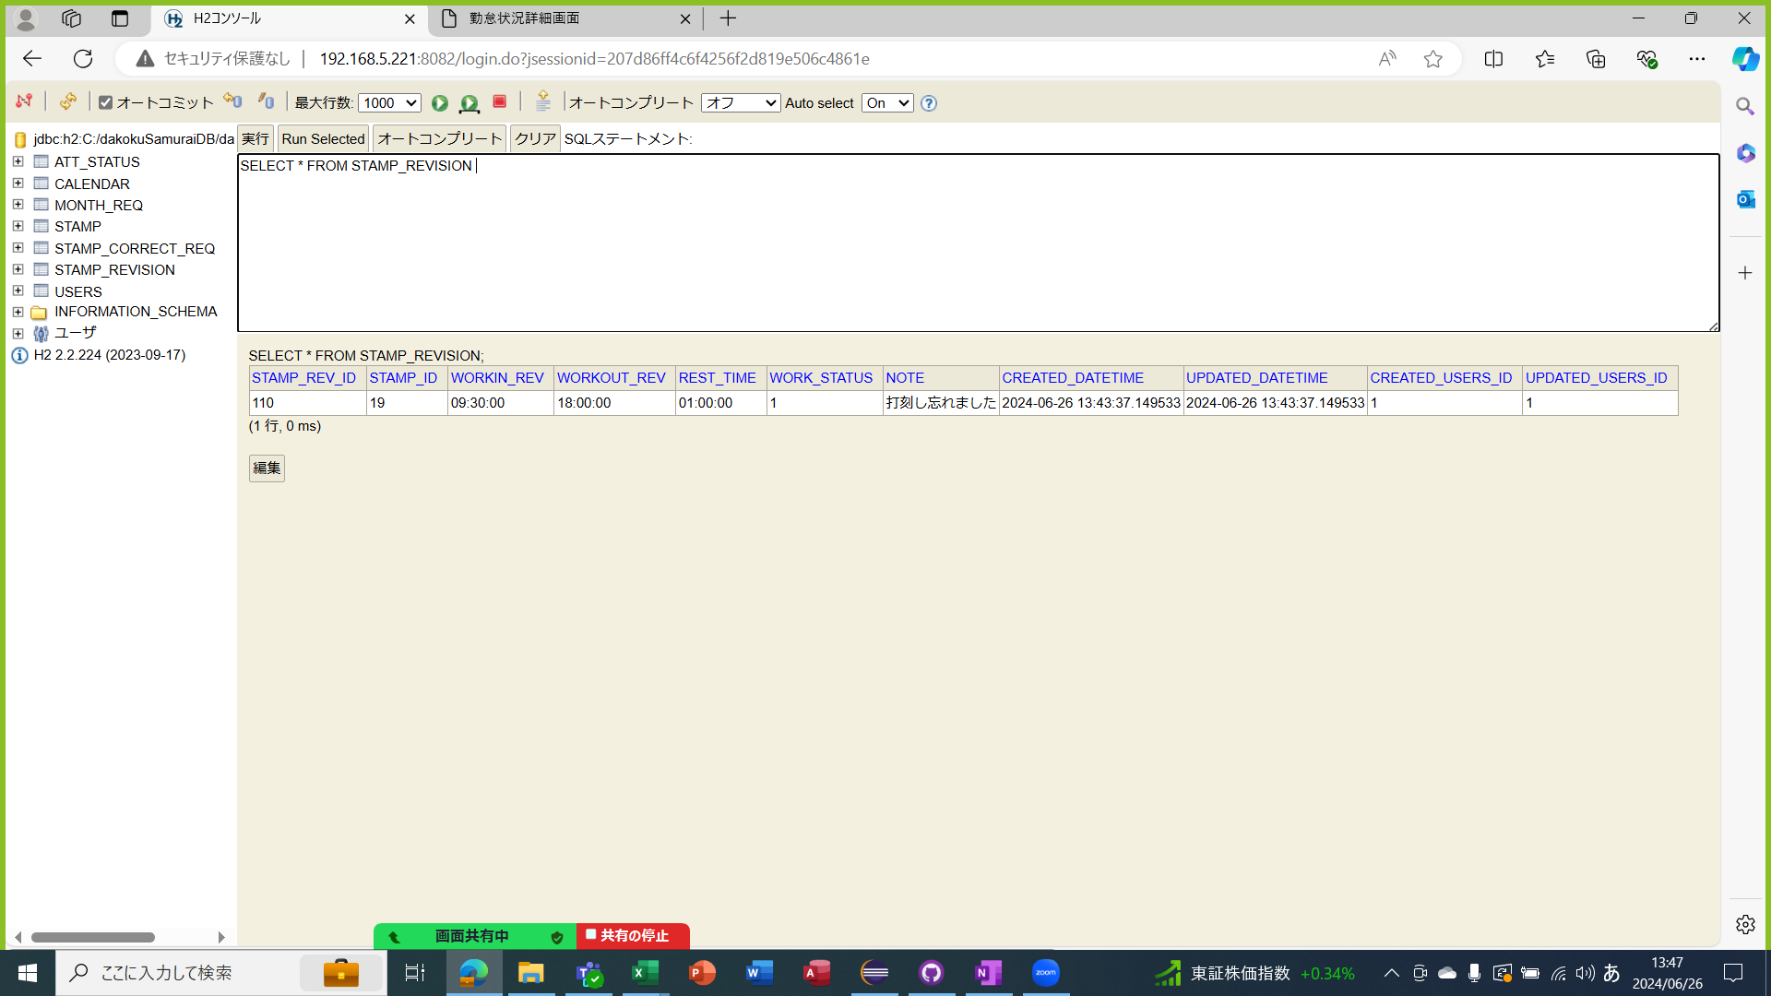

変更申請ボタンを押したときのDBの追加処理 |  |  | 打刻修正テーブル


戻るボタンを押すと利用者画面に遷移

承認フォーム
単体テストエビデンス A600 勤怠詳細
ケース140～164
リクエスト年月日が取得できた場合 | 打刻修正がある場合

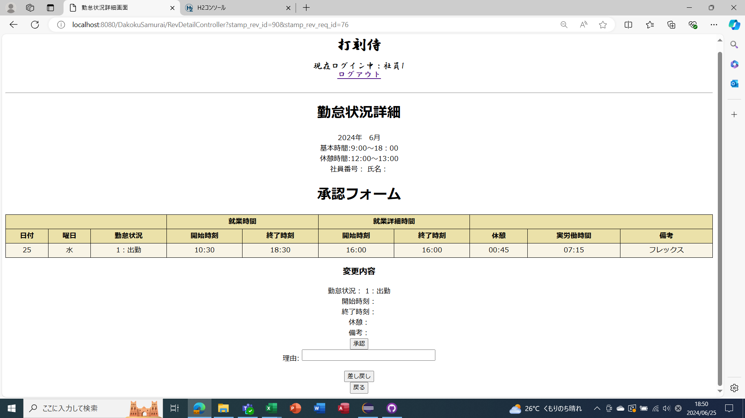

ケース167～185
リクエスト年月日が取得できた場合 | 打刻修正がない場合

ケース167～185
リクエスト年月日が取得できた場合 | 打刻がない場合

